まとめ(トータル)
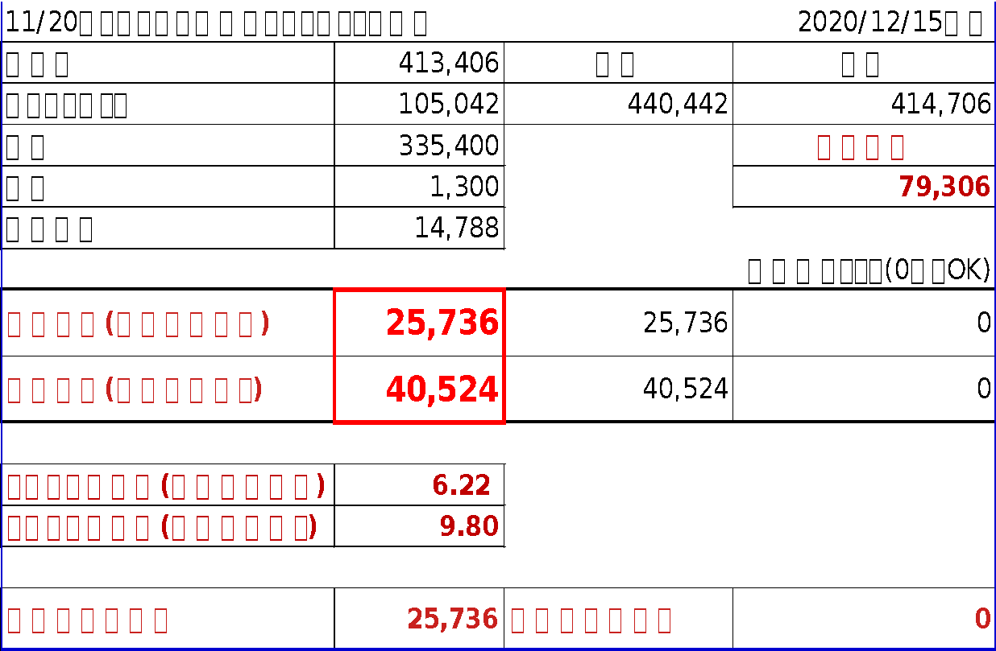
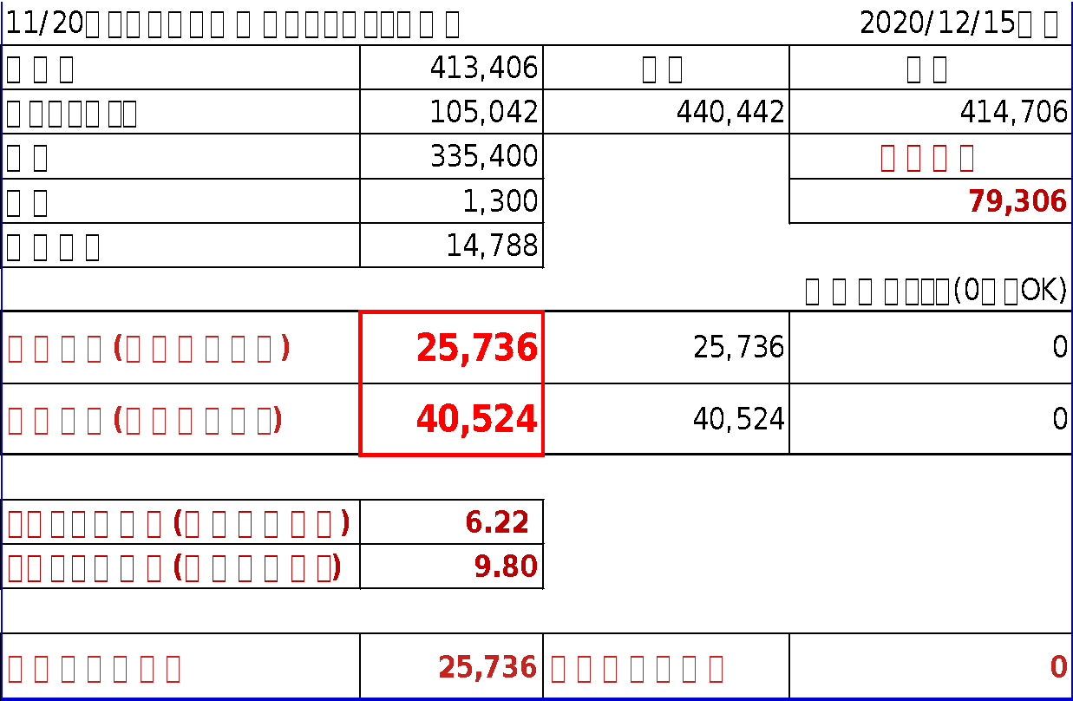
 |  |  |  |  |  |  | A*B/100 | A-C |  | E-D
11/20からはじめた楽天ポイントせどりの総額 |  |  | 2020/12/25現在 | 簡潔化表記 | A | B | C | D | E | G
仕入値 | 413,406 | 収入 | 支出 | 購入物品 | 購入金額 | ポイント倍率 | ポイント | 実質価格 | 販売金額 | 収益
ポイントバック | 103,872 | 443,272 | 414,706 | 商品１ | 136,760 | - | 37,425 | 99,335 | 115,200 | 15,865
売上 | 339,400 |  | 現金支出 | 商品２ | 157,460 | - | 38,148 | 119,312 | 133,200 | 13,888
経費 | 1,300 |  | 75,306 | 商品３ | 136,837 | - | 37,799 | 99,038 | 114,300 | 15,262
自己消費 | 14,862 |  |  | 商品４ | 59,880 | - | 12,904 | 46,976 | 44,600 | (2,376)
 |  |  | 計算式チェック(0ならOK) | 商品５ | 30,819 | - | 6,709 | 24,110 | 25,100 | 990
収益計算(自己消費含む) | 28,566 | 28,566 | 0 | 商品６ | 38,700 | - | 7,964 | 30,737 | 32,500 | 1,764
収益計算(自己消費除く) | 43,428 | 43,428 | 0 | 商品７ | 3,137 | - | 812 | 2,325 | 0 | (2,325)
 |  |  |  | 商品８ | 22,978 | - | 4,735 | 18,243 | 19,000 | 757
トータル利益率(自己消費含む) | 6.90 |  |  | 商品９ | 1,450 | - | 308 | 1,142 | 0 | (1,142)
トータル利益率(自己消費除く) | 10.50 |  |  | 商品１０ | 1,000 | - | 230 | 770 | 0 | (770)
 |  |  |  | 商品１１ | 1,000 | - | 230 | 770 | 0 | (770)
現時点利益仮定 | 28,566 | 在庫利益見込み | 0 | 商品１２ | 0 | - | 0 | 0 | 0 | 0
 |  |  |  | 合計 | 590,021 | - | 147,263 | 442,758 | 483,900 | 41,142
 |  |  |  | ※送料は別途計算 |  |  |  |  |  | ※キャンペーン限度額計算は収益合計で調整

 |  |  |  |  |  |  |  | 送料 | 現金支出 | 現金支出利益率
 |  |  |  |  |  |  |  | 3,500 | 102,621 | 40.09

202012-1
赤枠：手入力
黄枠：手入力
青枠：自動反映
楽天ポイントせどり |  | SPU | 12.0 |  |  |  | 176,380 | 60,300 | 176,380 | 174,380 | 176,380 | 0 |  | 176,380 | 0 |  | 10,572 |  |  |  |  |  |  |  |  |  |  |  |  |  |  |  |  |  |  |  |  | スーパーセール |  |  | A*B/100 | A-C |  | E-D
2020-12-01 |  |  |  | 6 |  | 限度額⇒ | (166,666円まで) | (111,111円まで) | (30万まで) | (30万まで) | (10万まで) | (10万まで) | (5万まで) | (20万まで) | (10万まで) |  | 572 |  |  |  |  |  |  |  |  |  |  |  |  |  |  |  |  | 自動計算まとめ |  |  |  | 簡潔化表記 | A | B | C | D | E | G
ショップ | 品物 | 元値 | 個数 | マラソン用 | クーポン込 | SPU | マラソン | 変倍 | 0,5の日 | 39ショップ | 買ったら倍 | 火曜 木曜 | ワンダフル | その他 （ラクマ等） | ハピタス | 楽天ポイント | マラソン再掲(参考) | 原価 | 売値 | 販売日 | 売値 （見込み） | 手数料 （見込み） | 送料 （見込み） | 粗利益 | 仮定計算用 | 1個あたり 利益率 | 備考 | 到着日 | シュリンク報告 | じゅびえ | raku-kei | 購入履歴 | ポイント確認 | 仕入値 | 176,380 | 収入 | 支出 | 購入物品 | 購入金額 | ポイント倍率 | ポイント | 実質価格 | 販売金額 | 収益
JHB | air pods pro | 28,580 | 1 | 1 | 28,580 | 12.0 | 6.0 |  | 2.0 | 1.0 |  |  |  | 1.0 |  | 6,270 | 1,710 | 22,310 | 25,100 |  | 25,100 |  |  | 2,790 | 2,790 | 9.76 |  |  |  |  |  |  |  | ポイントバック | 43,749 | 194,349 | 176,380 | air pods pro | 28,580 | 22.0 | 6,288 | 22,292 | 25,100 | 2,808
測定の森 | air pods pro | 28,300 | 1 | 1 | 28,300 | 12.0 | 6.0 |  | 2.0 | 1.0 |  |  |  | 1.0 |  | 6,226 | 1,698 | 22,074 | 25,100 |  | 25,100 |  |  | 3,026 | 3,026 | 10.69 |  |  |  |  |  |  |  | 売上 | 150,600 |  | 現金支出 | air pods pro | 28,300 | 22.0 | 6,226 | 22,074 | 25,100 | 3,026
payoff | air pods pro | 30,300 | 2 | 1 | 60,300 | 12.0 | 6.0 | 9.0 | 2.0 | 1.0 |  |  |  | 1.0 |  | 18,693 | 3,618 | 41,607 | 25,100 |  | 50,200 |  |  | 8,593 | 8,593 | 14.18 |  |  |  |  |  |  |  | 経費 | 0 |  | 25,780 | air pods pro | 60,300 | 31.0 | 18,693 | 41,607 | 50,200 | 8,593
大阪本舗 | air pods pro | 28,780 | 1 | 1 | 28,780 | 12.0 | 6.0 |  | 2.0 | 1.0 |  |  |  | 1.0 |  | 6,314 | 1,722 | 22,466 | 25,100 |  | 25,100 |  |  | 2,634 | 2,634 | 9.15 |  |  |  |  |  |  |  | 自己消費 | 1,430 |  |  | air pods pro | 28,780 | 22.0 | 6,332 | 22,448 | 25,100 | 2,652
ダンディ | air pods pro | 28,420 | 1 | 1 | 28,420 | 12.0 | 6.0 |  | 2.0 | 1.0 |  |  |  | 1.0 |  | 6,248 | 1,704 | 22,172 | 25,100 |  | 25,100 |  |  | 2,928 | 2,928 | 10.30 |  |  |  |  |  |  |  |  |  |  | 計算式チェック(0ならOK) | air pods pro | 28,420 | 22.0 | 6,252 | 22,168 | 25,100 | 2,932
 | oppoガラスフィルム | 1,000 | 1 | 1 | 1,000 | 12.0 | 6.0 |  | 2.0 |  |  |  |  | 1.0 |  | 210 | 60 | 790 |  |  | 0 | 0 |  | -790 | -790 | 0.00 | 自己消費 |  |  |  |  |  |  | 収益計算(自己消費含む) | 17,969 | 17,969 | 0 | oppoガラスフィルム | 1,000 | 21.0 | 210 | 790 | 0 | (790)
 | マッキントッシュ靴下 | 1,650 | 1 | 1 | 1,000 | 12.0 | 6.0 | 15.0 | 2.0 |  |  |  |  | 1.0 |  | 360 | 60 | 640 |  |  | 0 | 0 |  | -640 | -640 | 0.00 | 自己消費 |  |  |  |  |  |  | 収益計算(自己消費除く) | 19,399 | 19,399 | 0 | マッキントッシュ靴下 | 1,000 | 36.0 | 360 | 640 | 0 | (640)
 |  |  |  |  |  |  |  |  |  |  |  |  |  |  |  | 0 | 0 | 0 |  |  | 0 | 0 |  | 0 | 0 | 0.00 |  |  |  |  |  |  |  |  |  |  |  |  | 0 | 0.0 | 0 | 0 | 0 | 0
 |  |  |  |  |  |  |  |  |  |  |  |  |  |  |  | 0 | 0 | 0 |  |  | 0 | 0 |  | 0 | 0 | 0.00 |  |  |  |  |  |  |  | トータル利益率(自己消費含む) | 10.18 |  |  |  | 0 | 0.0 | 0 | 0 | 0 | 0
 |  |  |  |  |  |  |  |  |  |  |  |  |  |  |  | 0 | 0 | 0 |  |  | 0 | 0 |  | 0 | 0 | 0.00 |  |  |  |  |  |  |  | トータル利益率(自己消費除く) | 11.00 |  |  |  | 0 | 0.0 | 0 | 0 | 0 | 0
 |  |  |  |  |  |  |  |  |  |  |  |  |  |  |  | 0 | 0 | 0 |  |  | 0 | 0 |  | 0 | 0 | 0.00 |  |  |  |  |  |  |  |  |  |  |  |  | 0 | 0.0 | 0 | 0 | 0 | 0
 |  |  |  |  |  |  |  |  |  |  |  |  |  |  |  | 0 | 0 | 0 |  |  | 0 | 0 |  | 0 | 0 | 0.00 |  |  |  |  |  |  |  | 現時点利益仮定 | 17,969 | 在庫利益見込み | 0 |  | 0 | 0.0 | 0 | 0 | 0 | 0
 |  |  |  |  |  |  |  |  |  |  |  |  |  |  |  | 0 |  |  |  |  |  |  |  |  |  |  |  |  |  |  |  |  |  |  |  |  |  | 合計 | 176,380 | - | 44,361 | 132,019 | 150,600 | 18,009
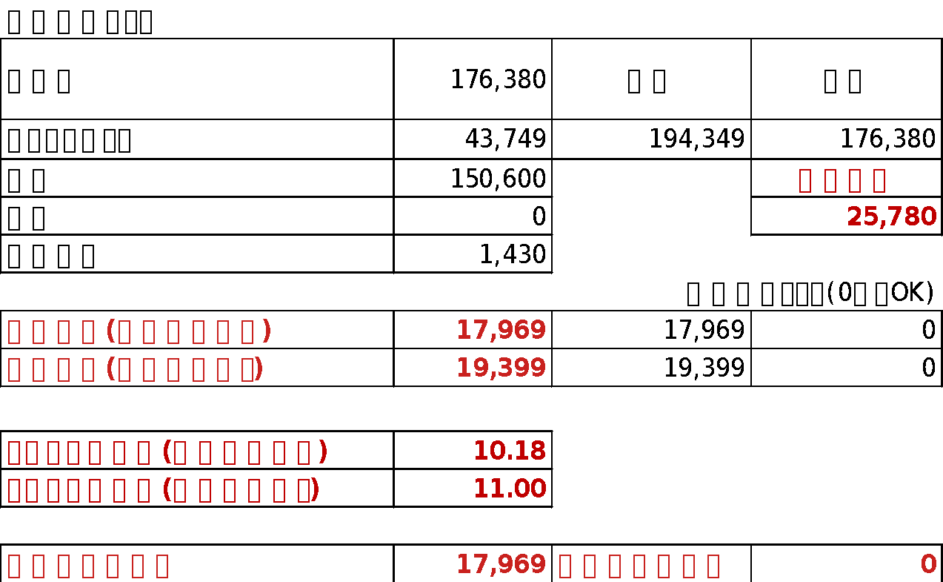
 |  |  |  |  |  |  |  |  |  |  |  |  |  |  |  |  |  |  |  |  |  |  |  |  |  |  |  |  |  |  |  |  |  |  |  |  |  | ※送料は別途計算 |  |  |  |  |  | ※キャンペーン限度額計算は収益合計で調整

 |  |  |  |  |  |  |  |  |  |  |  |  |  |  |  |  |  |  |  |  |  |  |  |  |  |  |  |  |  |  |  |  |  |  |  |  |  |  |  |  |  | 送料 | 現金支出 | 現金支出利益率
 |  |  |  |  |  |  |  |  |  |  |  |  |  |  |  |  |  |  |  |  |  |  |  |  |  |  |  |  |  |  |  |  |  |  |  |  |  |  |  |  |  | 1000 | 26,780 | 67.24

202012-2
赤枠：手入力
黄枠：手入力
青枠：自動反映
楽天ポイントせどり |  | SPU | 12.0 |  |  | 119,627 | 39,800 | 112,807 | 0 | 110,770 | 119,627 |  | 119,627 | 0 |  | 7,170 |  |  |  |  |  |  |  |  |  |  |  |  |  |  |  |  |  |  |  |  | ポイントバック祭り |  |  | A*B/100 | A-C |  | E-D
2020-12-01 |  |  |  |  | 限度額⇒ | (13万まで) | (111,111円まで) | (30万まで) | (30万まで) | (10万まで) | (100万まで) | (5万まで) | (20万まで) | (1個10万まで) |  | 0 |  |  |  |  |  |  |  |  |  |  |  |  |  |  |  |  | 自動計算まとめ |  |  |  | 簡潔化表記 | A | B | C | D | E | G
ショップ | 品物 | 元値 | 個数 | クーポン込 | SPU | ポイントバック | 変倍 | 0,5の日 | 39ショップ | 買ったら倍 | 火曜 木曜 | ワンダフル | その他 （ラクマ等） | ハピタス | 楽天ポイント | マラソン再掲(参考) | 原価 | 売値 | 販売日 | 売値 （見込み） | 手数料 （見込み） | 送料 （見込み） | 粗利益 | 仮定計算用 | 1個あたり 利益率 | 備考 | 到着日 | シュリンク報告 | じゅびえ | raku-kei | 購入履歴 | ポイント確認 | 仕入値 | 119,627 | 収入 | 支出 | 購入物品 | 購入金額 | ポイント倍率 | ポイント | 実質価格 | 販売金額 | 収益
pay off | Switch ネオン | 39,800 | 1 | 39,800 | 12.0 | 6.0 | 9.0 | 2.0 |  | 1.0 | 1.0 |  | 1.0 |  | 12,736 | 2,388 | 27,064 | 32,500 |  | 32,500 |  |  | 5,436 | 5,436 | 13.65 |  |  |  |  |  |  |  | ポイントバック | 30,207 | 124,207 | 119,627 | Switch ネオン | 39,800 | 32.0 | 12,736 | 27,064 | 32,500 | 5,436
測定の森 | iPad Air 64GB | 70,970 | 1 | 70,970 | 12.0 | 6.0 |  | 2.0 |  | 1.0 | 1.0 |  | 1.0 |  | 16,199 | 4,254 | 54,771 | 61,500 |  | 61,500 |  |  | 6,729 | 6,729 | 9.48 |  |  |  |  |  |  |  | 売上 | 94,000 |  | 現金支出 | iPad Air 64G | 70,970 | 23.0 | 16,323 | 54,647 | 61,500 | 6,853
レックダイレクト | おしりふき | 2,037 | 1 | 2,037 | 6.0 | 6.0 |  | 2.0 |  |  | 1.0 |  | 1.0 |  | 320 | 120 | 1,717 |  |  | 0 |  |  | -1,717 | -1,717 | 0.00 | 自己消費 |  |  |  |  |  |  | 経費 | 0 |  | 25,627 | おしりふき | 2,037 | 16.0 | 326 | 1,711 | 0 | (1,711)
楽天BOOKS | 英語絵辞典 | 6,820 | 1 | 6,820 | 6.0 | 6.0 |  |  |  |  | 1.0 |  | 1.0 |  | 952 | 408 | 5,868 |  |  | 0 |  |  | -5,868 | -5,868 | 0.00 | 自己消費 |  |  |  |  |  |  | 自己消費 | 7,585 |  |  | 英語絵辞典 | 6,820 | 14.0 | 955 | 5,865 | 0 | (5,865)
 |  |  |  |  | 12.0 |  |  |  |  |  |  |  |  |  | 0 | 0 | 0 |  |  | 0 |  |  | 0 | 0 | 0.00 |  |  |  |  |  |  |  |  |  |  | 計算式チェック(0ならOK) |  | 0 | 12.0 | 0 | 0 | 0 | 0
 |  |  |  |  | 12.0 |  |  |  |  |  |  |  |  |  | 0 | 0 | 0 |  |  | 0 | 0 |  | 0 | 0 | 0.00 |  |  |  |  |  |  |  | 収益計算(自己消費含む) | 4,580 | 4,580 | 0 |  | 0 | 12.0 | 0 | 0 | 0 | 0
 |  |  |  |  | 12.0 |  |  |  |  |  |  |  |  |  | 0 | 0 | 0 |  |  | 0 | 0 |  | 0 | 0 | 0.00 |  |  |  |  |  |  |  | 収益計算(自己消費除く) | 12,165 | 12,165 | 0 |  | 0 | 12.0 | 0 | 0 | 0 | 0
 |  |  |  |  | 12.0 |  |  |  |  |  |  |  |  |  | 0 | 0 | 0 |  |  | 0 | 0 |  | 0 | 0 | 0.00 |  |  |  |  |  |  |  |  |  |  |  |  | 0 | 12.0 | 0 | 0 | 0 | 0
 |  |  |  |  | 12.0 |  |  |  |  |  |  |  |  |  | 0 | 0 | 0 |  |  | 0 | 0 |  | 0 | 0 | 0.00 |  |  |  |  |  |  |  | トータル利益率(自己消費含む) | 3.82 |  |  |  | 0 | 12.0 | 0 | 0 | 0 | 0
 |  |  |  |  | 12.0 |  |  |  |  |  |  |  |  |  | 0 | 0 | 0 |  |  | 0 | 0 |  | 0 | 0 | 0.00 |  |  |  |  |  |  |  | トータル利益率(自己消費除く) | 10.17 |  |  |  | 0 | 12.0 | 0 | 0 | 0 | 0
 |  |  |  |  | 12.0 |  |  |  |  |  |  |  |  |  | 0 | 0 | 0 |  |  | 0 | 0 |  | 0 | 0 | 0.00 |  |  |  |  |  |  |  |  |  |  |  |  | 0 | 12.0 | 0 | 0 | 0 | 0
 |  |  |  |  | 12.0 |  |  |  |  |  |  |  |  |  | 0 | 0 | 0 |  |  | 0 | 0 |  | 0 | 0 | 0.00 |  |  |  |  |  |  |  | 現時点利益仮定 | 4,580 | 在庫利益見込み | 0 |  | 0 | 12.0 | 0 | 0 | 0 | 0
 |  |  |  |  |  |  |  |  |  |  |  |  |  |  | 0 |  |  |  |  |  |  |  |  |  |  |  |  |  |  |  |  |  |  |  |  |  | 合計 | 119,627 | - | 30,340 | 89,287 | 94,000 | 4,713
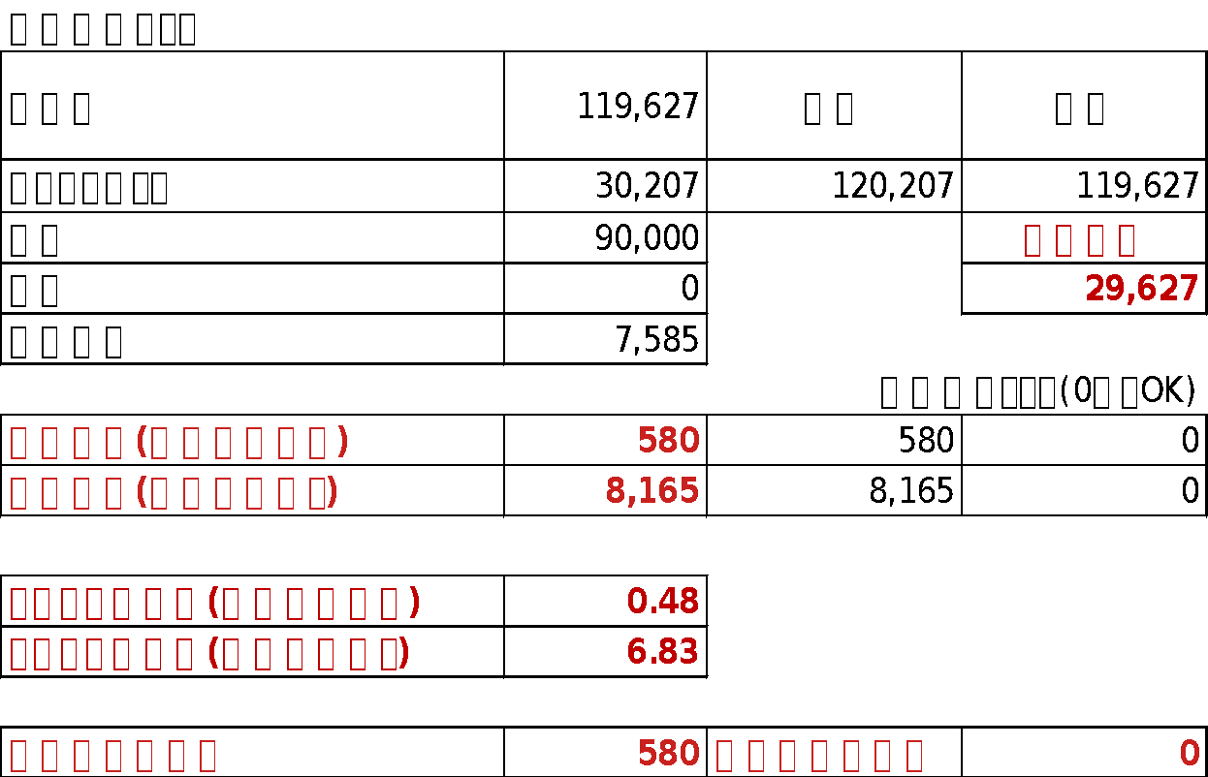

 |  |  |  |  |  |  |  |  |  |  |  |  |  |  |  |  |  |  |  |  |  |  |  |  |  |  |  |  |  |  |  |  |  |  |  |  | ※送料は別途計算 |  |  |  |  |  | ※キャンペーン限度額計算は収益合計で調整

 |  |  |  |  |  |  |  |  |  |  |  |  |  |  |  |  |  |  |  |  |  |  |  |  |  |  |  |  |  |  |  |  |  |  |  |  |  |  |  |  | 送料 | 現金支出 | 現金支出利益率
 |  |  |  |  |  |  |  |  |  |  |  |  |  |  |  |  |  |  |  |  |  |  |  |  |  |  |  |  |  |  |  |  |  |  |  |  |  |  |  |  | 1000 | 26,627 | 17.69

202012-3
赤枠：手入力
黄枠：手入力
青枠：自動反映
楽天ポイントせどり |  | SPU | 12.0 |  |  |  | 176,315 | 69,500 | 0 | 172,478 | 0 | 0 |  | 176,615 | 0 |  | 10,572 |  |  |  |  |  |  |  |  |  |  |  |  |  |  |  |  |  |  |  |  | 大感謝祭 |  |  | A*B/100 | A-C |  | E-D
2020-12-01 |  |  |  | 6 |  | 限度額⇒ | (166,666円まで) | (111,111円まで) | (30万まで) | (30万まで) | (10万まで) | (100万まで) | (5万まで) | (20万まで) | (1個10万まで) |  | 572 |  |  |  |  |  |  |  |  |  |  |  |  |  |  |  |  | 自動計算まとめ |  |  |  | 簡潔化表記 | A | B | C | D | E | G
ショップ | 品物 | 元値 | 個数 | マラソン用 | クーポン込 | SPU | マラソン | 変倍 | 0,5の日 | 39ショップ | 買ったら倍 | 火曜 木曜 | ワンダフル | その他 （ラクマ等） | ハピタス | 楽天ポイント | マラソン再掲(参考) | 原価 | 売値 | 販売日 | 売値 （見込み） | 手数料 （見込み） | 送料 （見込み） | 粗利益 | 仮定計算用 | 1個あたり 利益率 | 備考 | 到着日 | シュリンク報告 | じゅびえ | raku-kei | 購入履歴 | ポイント確認 | 仕入値 | 176,615 | 収入 | 支出 | 購入物品 | 購入金額 | ポイント倍率 | ポイント | 実質価格 | 販売金額 | 収益
ディーショップワン | Switch ネオン | 39,800 | 1 | 1 | 39,800 | 12.0 | 6.0 | 9.0 |  | 1.0 |  |  |  | 1.0 |  | 11,542 | 2,388 | 28,258 | 32,500 |  | 32,500 |  |  | 4,242 | 4,242 | 10.65 |  |  |  |  |  |  |  | ポイントバック | 42,425 | 186,925 | 176,615 | Switch ネオン | 39,800 | 29.0 | 11,542 | 28,258 | 32,500 | 4,242
アルペン | エボルブ | 29,700 | 1 | 1 | 29,700 | 12.5 | 6.0 | 9.0 |  | 1.0 |  |  |  | 1.0 |  | 8,761 | 1,782 | 20,939 | 21,500 |  | 21,500 |  |  | 561 | 561 | 1.88 |  |  |  |  |  |  |  | 売上 | 144,500 |  | 現金支出 | エボルブ | 29,700 | 29.5 | 8,762 | 20,939 | 21,500 | 562
ワールドいち | Switch どうぶつの森 | 44,000 | 1 |  | 44,000 | 12.5 | 6.0 |  |  | 1.0 |  |  |  | 1.0 |  | 9,020 | 2,640 | 34,980 | 39,000 |  | 39,000 |  |  | 4,020 | 4,020 | 9.13 |  |  |  |  |  |  |  | 経費 | 0 |  | 32,115 | Switch どうぶつの | 44,000 | 20.5 | 9,020 | 34,980 | 39,000 | 4,020
島原市 | タンタンメン | 2,000 | 1 | 1 | 2,000 | 6.5 | 6.0 |  |  |  |  |  |  | 1.0 |  | 270 | 120 | 1,730 | 0 |  | 0 |  |  | -1,730 | -1,730 | -86.50 | 自己消費 |  |  |  |  |  |  | 自己消費 | 3,775 |  |  | タンタンメン | 2,000 | 13.5 | 270 | 1,730 | 0 | (1,730)
渋谷区 | コーヒー | 1,000 | 1 | 1 | 1,000 | 6.5 | 6.0 |  |  |  |  |  |  | 1.0 |  | 135 | 60 | 865 | 0 |  | 0 |  |  | -865 | -865 | -86.50 | 自己消費 |  |  |  |  |  |  |  |  |  | 計算式チェック(0ならOK) | コーヒー | 1,000 | 13.5 | 135 | 865 | 0 | (865)
ワールドいち | Switch ネオン | 36,700 | 1 | 1 | 36,700 | 12.5 | 6.0 |  |  | 1.0 |  |  |  | 1.0 |  | 7,523 | 2,202 | 29,177 | 32,500 |  | 32,500 |  |  | 3,323 | 3,323 | 9.05 |  |  |  |  |  |  |  | 収益計算(自己消費含む) | 10,310 | 10,310 | 0 | Switch ネオン | 36,700 | 20.5 | 7,524 | 29,177 | 32,500 | 3,324
kobo | タルムードあおあし | 1,137 | 1 | 1 | 1,137 | 12.5 | 6.0 |  |  |  |  |  |  | 1.0 |  | 214 | 66 | 923 | 0 |  | 0 |  |  | -923 | -923 | -81.17 | 自己消費 |  |  |  |  |  |  | 収益計算(自己消費除く) | 14,085 | 14,085 | 0 | タルムードあおあし | 1,137 | 19.5 | 222 | 915 | 0 | (915)
楽天ブックス | Switch ライト グレー | 21,978 | 1 | 1 | 21,978 | 12.5 | 6.0 | ※ |  | 1.0 |  |  |  | 1.0 |  | 5,489 | 1,314 | 16,489 | 19,000 |  | 19,000 |  |  | 2,511 | 2,511 | 11.42 |  |  |  |  |  |  |  |  |  |  |  | Switch ライト グ | 21,978 | 20.5 | 4,505 | 17,473 | 19,000 | 1,527
SUUMO | リノベ―ション雑誌 | 300 | 1 |  | 300 | 12.5 |  |  |  | 1.0 |  |  |  | 1.0 |  | 43 | 0 | 257 |  |  | 0 |  |  | -257 | -257 | 0.00 | 自己消費 |  |  |  |  |  |  | トータル利益率(自己消費含む) | 5.83 |  |  | リノベ―ション雑誌 | 300 | 14.5 | 44 | 257 | 0 | (257)
 |  |  |  |  |  |  |  |  |  |  |  |  |  |  |  | 0 | 0 | 0 |  |  | 0 |  |  | 0 | 0 | 0.00 |  |  |  |  |  |  |  | トータル利益率(自己消費除く) | 7.97 |  |  |  | 0 | 0.0 | 0 | 0 | 0 | 0
 |  |  |  |  |  |  |  |  |  |  |  |  |  |  |  | 0 | 0 | 0 |  |  | 0 |  |  | 0 | 0 | 0.00 |  |  |  |  |  |  |  |  |  |  |  |  | 0 | 0.0 | 0 | 0 | 0 | 0
 |  |  |  |  |  |  |  |  |  |  |  |  |  |  |  | 0 | 0 | 0 |  |  | 0 |  |  | 0 | 0 | 0.00 |  |  |  |  |  |  |  | 現時点利益仮定 | 10,310 | 在庫利益見込み | 0 |  | 0 | 0.0 | 0 | 0 | 0 | 0
 |  |  |  |  |  |  |  |  |  |  |  |  |  |  |  | 0 |  |  |  |  |  |  |  |  |  |  |  |  |  |  |  |  |  |  |  |  |  | 合計 | 176,615 | - | 42,023 | 134,592 | 144,500 | 9,336
 |  |  |  |  |  |  |  |  |  |  |  |  |  |  |  |  |  |  |  |  |  |  |  |  |  |  |  |  |  |  |  |  |  |  |  |  |  | ※送料は別途計算 |  |  |  |  |  | ※キャンペーン限度額計算は収益合計で調整

 |  |  |  |  |  |  |  |  |  |  |  |  |  |  |  |  |  |  |  |  |  |  |  |  |  |  |  |  |  |  |  |  |  |  |  |  |  |  |  |  |  | 送料 | 現金支出 | 現金支出利益率
 |  |  |  |  |  |  |  |  |  |  |  |  |  |  |  |  |  |  |  |  |  |  |  |  |  |  |  |  |  |  |  |  |  |  |  |  |  |  |  |  |  | 1500 | 33,615 | 27.77

